Dimensiones del modelo
Datos del Prototipo
Ancho Solera(b): | 3
Talud (z): | 1
Cof. Rugosidad(n): | 0.014
Pendiente(S0): | 0.0002

Variables de Prueba
Caudal (m3/s) | Area Hidrahulica | Perimetro Mojado | Radio Hidrahulico | Espejo de Agua (T) | Velocidad (m/s) | Tirante (y) | froude | 0.29070007398
6.8030 | 6.9733 | 7.3473 | 0.9491 | 6.0740 | 0.9756 | 1.5370 | DH | 1.1480615153
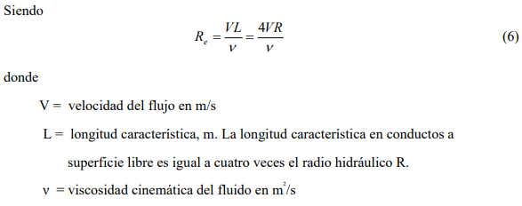

Escala λ: | 14.252520504

Resultados del Modelo
Ancho Solera(b): | 0.21048908501
Talud (z): | 1
Cof. Rugosidad(n): | 0.00899
Pendiente(S0): | 0.0002

Variables de Modelo
Caudal (m3/s) | Area Hidrahulica | Perimetro Mojado | Radio Hidrahulico | Espejo de Agua (T) | Velocidad (m/s) | Tirante (y) | froude | 0.29070007398
0.0089 | 0.0343 | 0.5155 | 0.0666 | 0.4262 | 0.2584 | 0.1078 | DH | 0.080551472627

Por escala
0.0089 | 0.0343 | 0.5155 | 0.0666 | 0.4262 | 0.2584

 | Lm | Lp
 | 0.066251 | 0.94424373593
 | 0.023924 | 0.34097730054
 | 0.001533 | 0.021849113933
 | 0.047235 | 0.67321780602
 | 0.053983 | 0.76939381438
Diametro | 0.071271 | 1.0157913889

